Graphene
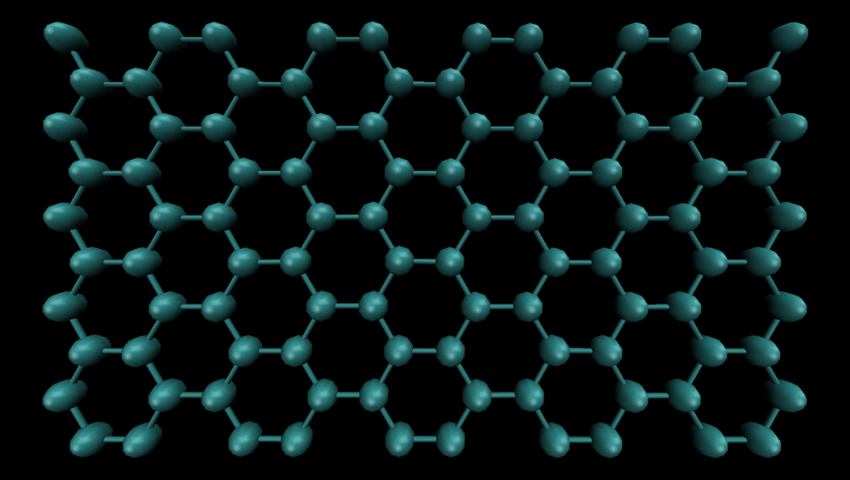
x
y
1
2
3
4
a2
a1
# ---------- Create Atoms ---------------------
lattice custom 1.42 a1 3 0 0 a2 0 1.73203 0 a3 0 0 0.5 &
basis 0 0.5 0 basis 0.166666 0 0 basis 0.5 0 0 basis 0.666666 0.5 0
region box block 0 10 0 10 -0.5 0.5
create_box 1 box
create_atoms 1 box

Giải thích
lattice custom [1.42] [a1 3 0 0 a2 0 1.73203 0 a3 0 0 0.5] &
[basis 0 0.5 0 basis 0.166666 0 0 basis 0.5 0 0 basis 0.666666 0.5 0]

 | 1.42 : | độ dài liên kết C-C
 | a1, a2, a3 : | 3 vecto đơn vị của 1 cell (cell đơn vị là khung màu đỏ)
 |  | a3 chọn tùy ý vì đang mô phỏng vật liệu 2D
 |  | cell đơn vị là mô hình tối giản nhất
 | basic : | là các điểm cơ bản trong 1 cell, các nguyên tử sẽ được đặt vào các điểm này
 |  | Như hình vẽ trong 1 cell có 4 điểm C - C - C - C
region box block [0 10 0 10 -0.5 0.5]
 | 0 10 : | số cell low và high ở trục x
 | 0 10 : | số cell low và high ở trục y
 | -0.5 0.5 : | zlo và zhi
create_box [1] box
 | 1: | Số loại nguyên tử trong mô hình
create_atoms 1 box
 |  | Đặt nguyên tử vào tất cả các điểm basis

=> TỔNG SỐ NGUYÊN TỬ = TỔNG SỐ CELL x SỐ NGUYÊN TỬ TRONG 1 CELL
 | Tổng số nguyên tử = 10 cell trục X x 10 cell trục Y x 4 = 400 nguyên tử

SiC
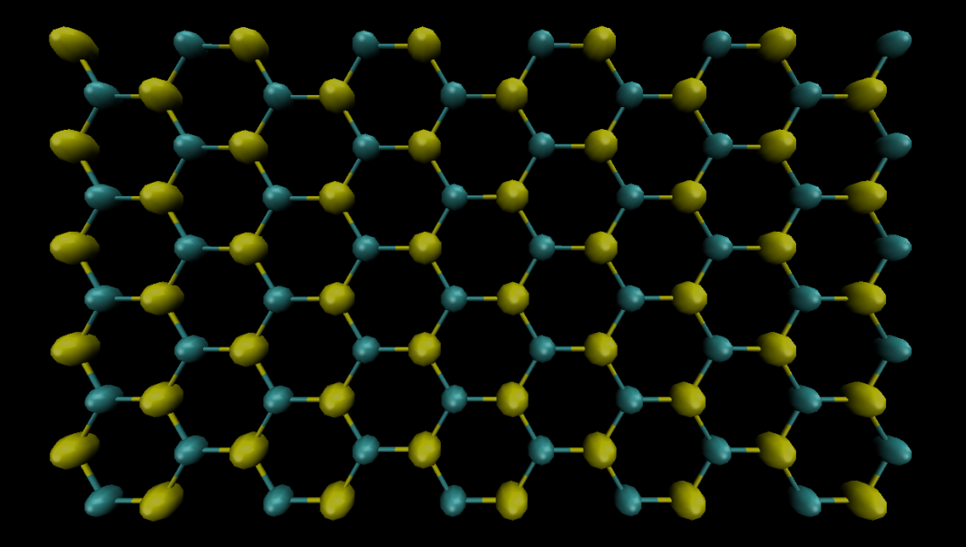
x
y
1
2
3
4
a2
a1
# ---------- Create Atoms ---------------------
lattice custom 1.78 a1 3 0 0 a2 0 1.73203 0 a3 0 0 0.5 &
basis 0 0.5 0 basis 0.166666 0 0 basis 0.5 0 0 basis 0.666666 0.5 0
region box block 0 10 0 10 -0.5 0.5
create_box 2 box
create_atoms 1 box basis 1 1 basis 2 2 basis 3 1 basis 4 2

Giải thích
lattice custom [1.78] [a1 3 0 0 a2 0 1.73203 0 a3 0 0 0.5] &
[basis 0 0.5 0 basis 0.166666 0 0 basis 0.5 0 0 basis 0.666666 0.5 0]

 | 1.78 : | độ dài liên kết Si-C
 | a1, a2, a3 : | 3 vecto đơn vị của 1 cell (cell đơn vị là khung màu đỏ)
 |  | a3 chọn tùy ý vì đang mô phỏng vật liệu 2D
 |  | cell đơn vị là mô hình tối giản nhất
 | basic : | là các điểm cơ bản trong 1 cell, các nguyên tử sẽ được đặt vào các điểm này
 |  | Như hình vẽ trong 1 cell có 4 điểm Si - C - Si - C
region box block [0 10 0 10 -0.5 0.5]
 | 0 10 : | số cell low và high ở trục x
 | 0 10 : | số cell low và high ở trục y
 | -0.5 0.5 : | zlo và zhi
create_box [2] box
 | 2 : | Số loại nguyên tử trong mô hình
create_atoms 1 box [basis 1 1] [basis 2 2] [basis 3 1] [basis 4 2]
 | basis 1 1 | Đặt nguyên tử loại 1 vào điểm basis 1
 | basis 2 2 | Đặt nguyên tử loại 2 vào điểm basis 2
 | basis 3 1 | Đặt nguyên tử loại 1 vào điểm basis 3
 | basis 4 2 | Đặt nguyên tử loại 2 vào điểm basis 4

=> TỔNG SỐ NGUYÊN TỬ = TỔNG SỐ CELL x SỐ NGUYÊN TỬ TRONG 1 CELL
 | Tổng số nguyên tử = 10 cell trục X x 10 cell trục Y x 4 = 400 nguyên tử

SiC2
# ---------- Create Atoms ---------------------
lattice custom 5.019 a1 1 0 0 a2 -0.5 0.867 0 a3 0.0 0.0 0.5 &
basis 0 0.71209872 0 basis 0 0 0 basis 0.71209871 0 0 &
basis 0 0.50002013 0 basis 0.14395064 0.14395064 0 basis 0.5 0.3333736 0
region box block 0 10 0 10 -0.5 0.5
create_box 2 box
create_atoms 1 box basis 1 2 basis 2 2 basis 3 2 basis 4 1 basis 5 2 basis 6 1
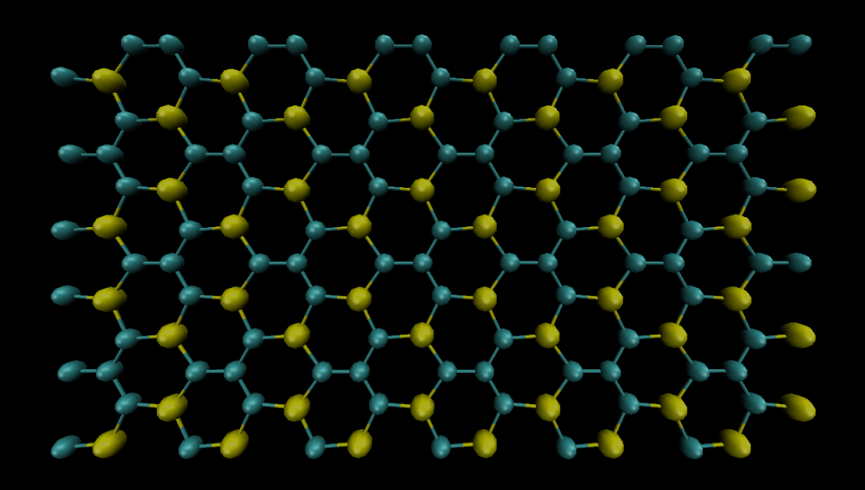
x
y
a2
a1
a1
a2
1
4
2
3
6
5

y

Giải thích
lattice custom [5.019] [a1 1 0 0 a2 -0.5 0.867 0 a3 0.0 0.0 0.5 ] &
[basis 0 0.71209872 0 basis 0 0 0 basis 0.71209871 0 0 &]
x
[basis 0 0.50002013 0 basis 0.14395064 0.14395064 0 basis 0.5 0.3333736 0]
 | 5.019 : | độ dài cạnh của 1 cell đơn vị = |a1| = |a2|
 |  | Vì mô hình có 2 liên kết Si-C và C - C với 2 độ dài khác nhau
 |  | nên sẽ dùng độ dài của cạnh cell làm tham chiếu
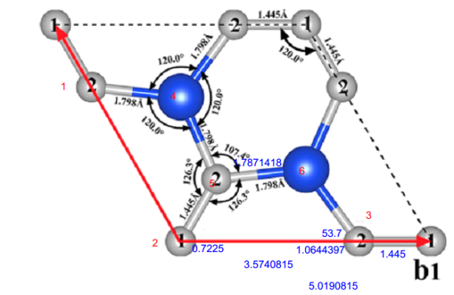
 | a1, a2, a3 : | 3 vecto đơn vị của 1 cell (cell đơn vị là khung màu đỏ)
 |  | a3 chọn tùy ý vì đang mô phỏng vật liệu 2D
 |  | cell đơn vị là mô hình tối giản nhất
 | basic : | là các điểm cơ bản trong 1 cell, các nguyên tử sẽ được đặt vào các điểm này
 |  | Như hình vẽ trong 1 cell có 6 điểm : 2 Si + 4 C
 |  | Chú ý : trong trường hợp này tọa đô các điểm basis tính trên hình chiếu của a1, a2
 |  | chứ không tính theo trục tọa đô Oxy
region box block [0 10 0 10 -0.5 0.5]
 | 0 10 : | số cell low và high ở trục x
 | 0 10: | số cell low và high ở trục y
 | -0.5 0.5 : | zlo và zhi
create_box [2] box |  |  | Số liệu tính toán
 | 2 : | Số loại nguyên tử trong mô hình |  | Si-C : 1.798 Å
create_atoms 1 box [basis 1 2] [basis 2 2] [basis 3 2] [basis 4 1] [basis 5 2] [basis 6 1] |  |  |  | C- C : 1.445 Å
 | basis 1 2 | Đặt nguyên tử loại 2 vào điểm basis 1 |  | SiCSi = 107.4°
 | basis 2 2 | Đặt nguyên tử loại 2 vào điểm basis 2 |  | SiCC = 126.3°
 | basis 3 2 | Đặt nguyên tử loại 2 vào điểm basis 3 |  | CSiC = 120°
 | basis 4 1 | Đặt nguyên tử loại 1 vào điểm basis 4
 | basis 5 2 | Đặt nguyên tử loại 2 vào điểm basis 5
 | basis 6 1 | Đặt nguyên tử loại 1 vào điểm basis 6
=> TỔNG SỐ NGUYÊN TỬ = TỔNG SỐ CELL x SỐ NGUYÊN TỬ TRONG 1 CELL
 | Tổng số nguyên tử = 10 cell trục X x 10 cell trục Y x 9 = 900 nguyên tử

SI2C
# ---------- Create Atoms ---------------------
lattice custom 6.2715797 a1 1 0 0 a2 -0.5 0.867 0 a3 0.0 0.0 0.5 &
basis 0 0.63645523 0 basis 0 0 0 basis 0.63645523 0 0 basis 0.13339785 0.46673118 0 basis 0.18177239 0.18177239 0 basis 0.46673118 0.2667955 0
region box block 0 10 0 10 -0.5 0.5
create_box 2 box
create_atoms 1 box basis 1 1 basis 2 1 basis 3 1 basis 4 2 basis 5 1 basis 6 2
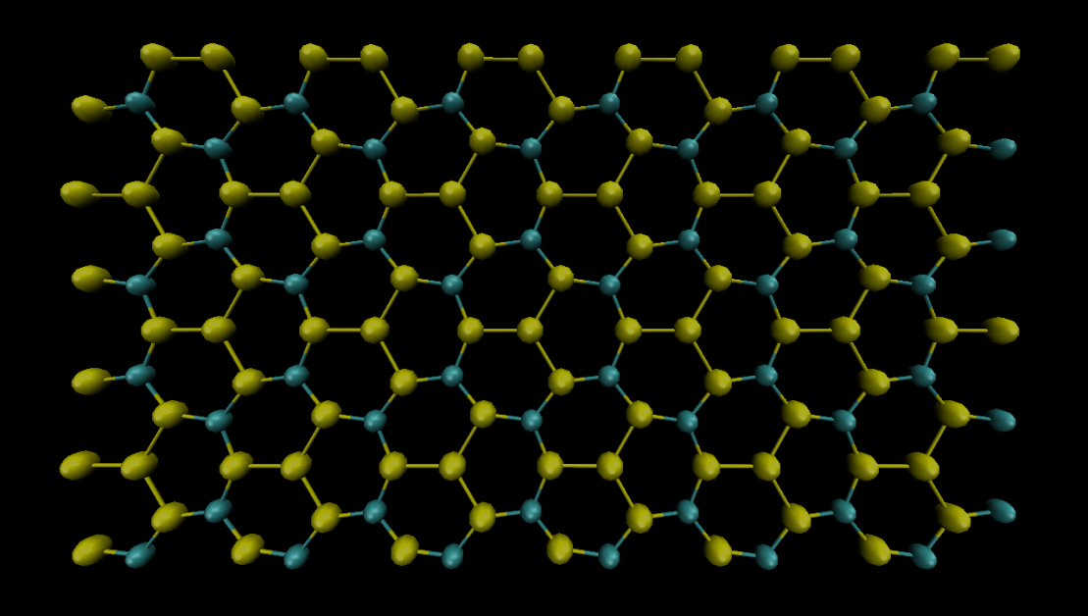
y

y

a2

1
4
x
a2
6
5
a1
2
3
Giải thích
lattice custom [6.2715797] [a1 1 0 0 a2 -0.5 0.867 0 a3 0.0 0.0 0.5 ] &
[basis 0 0.63645523 basis 0 0 0 basis 0.63645523 0 0 &]
x
[basis 0.13339785 0.46673118 0 basis 0.18177239 0.18177239 0 basis 0.46673118 0.2667955 0 ]
a1
 | 6.2715797 : | độ dài cạnh của 1 cell đơn vị = |a1| = |a2|
 |  | Vì mô hình có 2 liên kết Si-C và Si - Si với 2 độ dài khác nhau
 |  | nên sẽ dùng độ dài của cạnh cell làm tham chiếu
 | a1, a2, a3 : | 3 vecto đơn vị của 1 cell (cell đơn vị là khung màu đỏ) | Số liệu tính toán
 |  | a3 chọn tùy ý vì đang mô phỏng vật liệu 2D |  | Si-C : 1.798 Å
 |  | cell đơn vị là mô hình tối giản nhất |  | Si- Si : 2.28 Å
 | basic : | là các điểm cơ bản trong 1 cell, các nguyên tử sẽ được đặt vào các điểm này |  | SiCSi = 107.4°
 |  | Như hình vẽ trong 1 cell có 6 điểm : 2 C + 4 Si |  | SiCC = 126.3°
 |  | Chú ý : trong trường hợp này tọa đô các điểm basis tính trên hình chiếu của a1, a2 |  | CSiC = 120°
 |  | chứ không tính theo trục tọa đô Oxy
region box block [0 10 0 10 -0.5 0.5]
 | 0 10 : | số cell low và high ở trục x
 | 0 10: | số cell low và high ở trục y
 | -0.5 0.5 : | zlo và zhi
create_box [2] box
 | 2 : | Số loại nguyên tử trong mô hình
create_atoms 1 box [basis 1 1] [basis 2 1] [basis 3 1] [basis 4 2] [basis 5 1] [basis 6 2]
 | basis 1 1 | Đặt nguyên tử loại 1 vào điểm basis 1
 | basis 2 1 | Đặt nguyên tử loại 1 vào điểm basis 2
 | basis 3 1 | Đặt nguyên tử loại 1 vào điểm basis 3
 | basis 4 2 | Đặt nguyên tử loại 2 vào điểm basis 4
 | basis 5 1 | Đặt nguyên tử loại 1 vào điểm basis 5
 | basis 6 2 | Đặt nguyên tử loại 2 vào điểm basis 6
=> TỔNG SỐ NGUYÊN TỬ = TỔNG SỐ CELL x SỐ NGUYÊN TỬ TRONG 1 CELL
 | Tổng số nguyên tử = 10 cell trục X x 10 cell trục Y x 9 = 900 nguyên tử

